ISSALINE
 |  | ISSALINE Trekking Boots
PICTURES | Art.Nr. | Beschreibung | Menge | 36 | 37 | 38 | 39 | 40 | 41 | 42 | 43 | 44 | 45 | 46 | 47 | 48
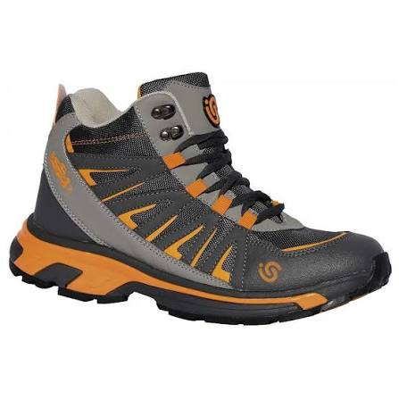 | 06788 | *CALZATURA CIAMPAC EN ISO 20347 | 592 |  |  | 13 | 45 | 58 | 102 | 83 | 117 | 76 | 56 | 29 | 13
 |  |  |  |  |  | 13 | 45 | 58 | 102 | 83 | 117 | 76 | 56 | 29 | 13
TOTAL |  |  | 592

